Gráficos_ML
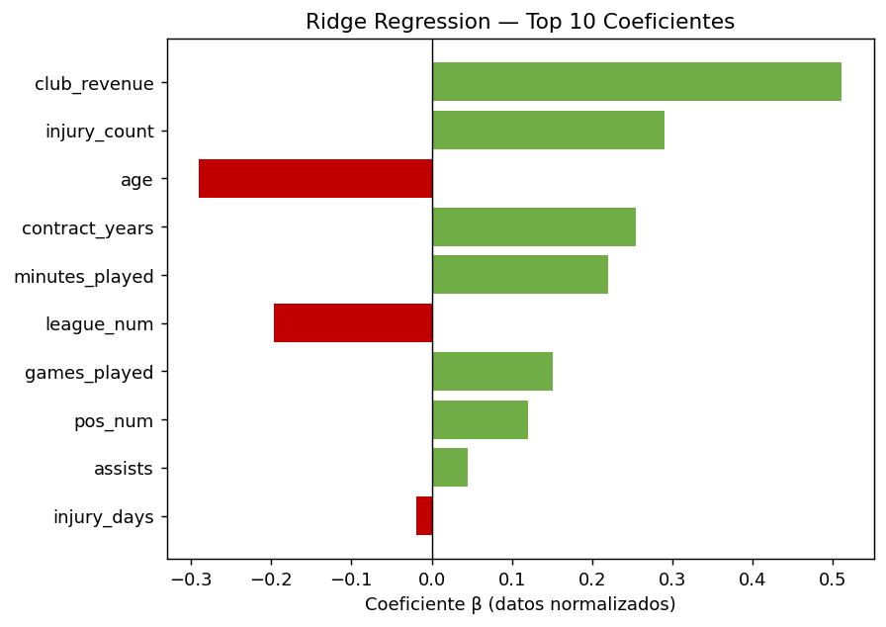
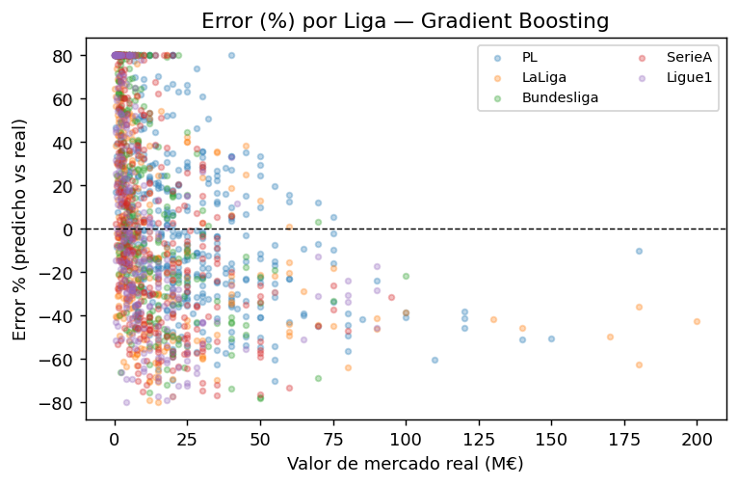
GRÁFICOS — MODELOS PREDICTIVOS ML | G1: Predicho vs Real (GB) | G2: R² Comparativa 3 Modelos
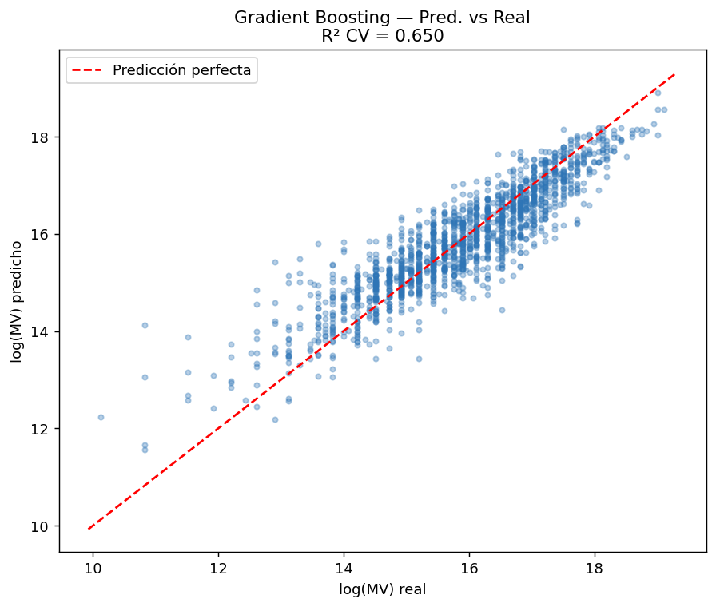
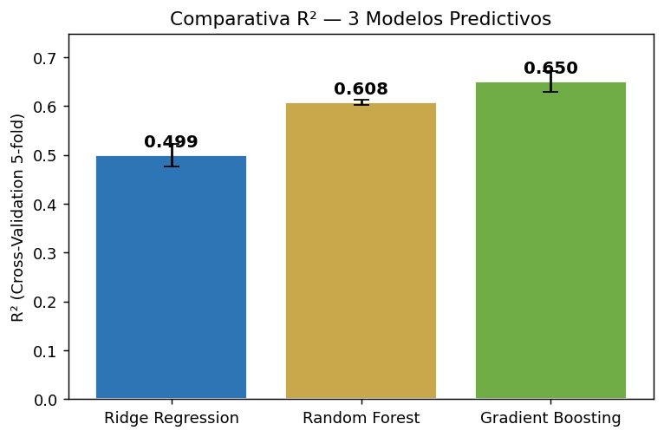

 | G3: SHAP Importancia | G4: Distribución Residuos
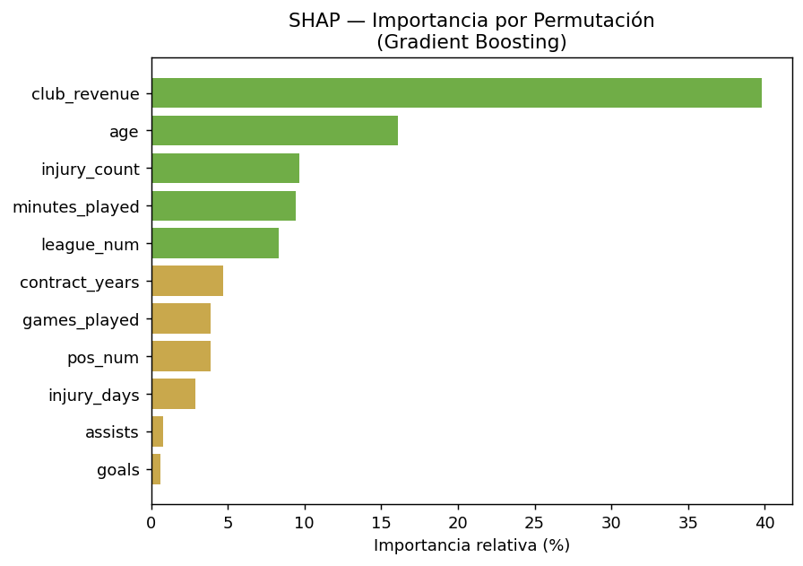
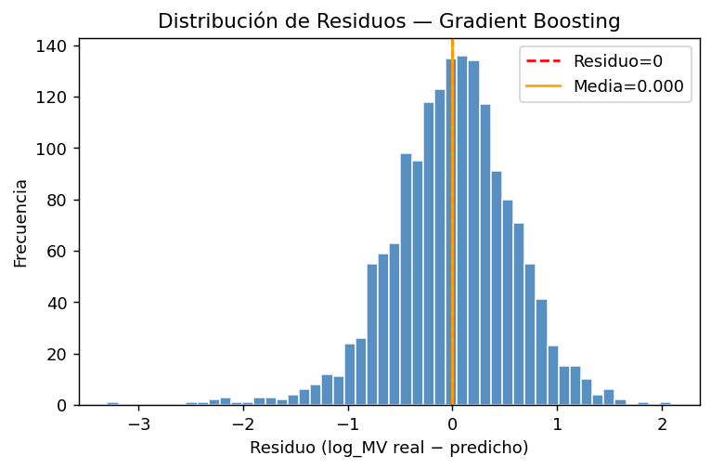

 | G5: Ridge Coeficientes | G6: Error % por Liga

